Hoja1
 |  |  | IDENTIFICACIÒN DE PELIGROS |  |  |  |  |  |  |  |  | Còdigo: H Fecha de elaboraciòn:17/SEPTIEMBRE/2023 Versiòn:001
No. | REQUISITOS GENERALES |  |  |  |  |  |  |  | MEDIDAS DE INTERVENCION
 | PROCESO | ZONA / LUGAR | ACTIVIDAD | TAREA | REGISTRO FOTOGRÀFICO | CLASIFICA CIÓN DEL PELIGRO | DESCRIPCIÓN DEL PELIGRO | EFECTOS POSIBLES A LA SALUD | Eliminación | Sustitución | Controles de Ingeniería | Controles Administrativos, Señalización y advertencias | Elementos de Protección Personal

1 | Produccion | Planta de procesos | Mezclado de ingredientes | Vaciado de harina maquina amasadora | 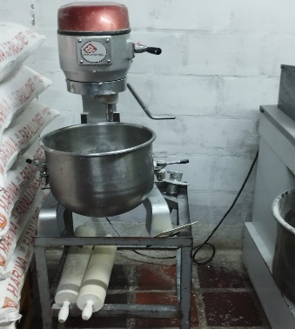 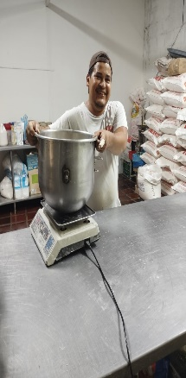 | QUIMICO | Exposicion a polvos naturales. | Rinitis,dolencias de garganta,asma bronquial irritacion en ojos o mucosas. |  |  | Procurar que haya buena ventilacion para controlar el polvo suspendido en el ambiente. Limpieza periodica de locales y puestos de trabajo. Instalar extractores. | Controles Medicos para los empleados expuestos y realizar espirometrias. | Usar mascarillas / gafas
2 | Produccion | Planta de procesos | Mezclado de ingredientes | 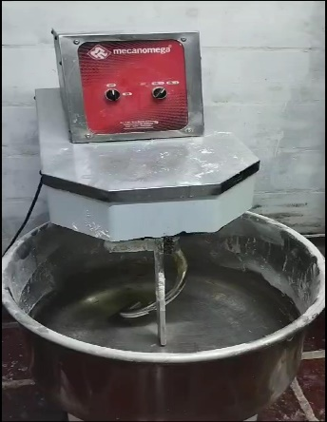 Manipulacion del equipo amasador mojadora |  | MECANICO | Atrapamiento de extremidades superiores,perdida de falanges. | Heridas graves perdida de falanges. |  |  | Maquinas con dispositivos de seguridad adecuadas. Instalcion de mezcladores con divisores resguardos (tapas, rejas etc.) para impedir el acceso de extremidades. Inspecciones de equipos y maquinas. Delimitar el area colocando señales de advertencia en la zona de mezclado. Realizar la limpieza del equipo solo despues de aplicar el procedimiento de bloqueo y etiquetado. | Capacitacion en manejo seguro de maquinaria y señalizacion de riesgo de atrapamiento. | Usar guantes
3 | Mantenimiento | Oficinas | Aseo general de la empresa | Limpieza y desinfeccion de pisos | 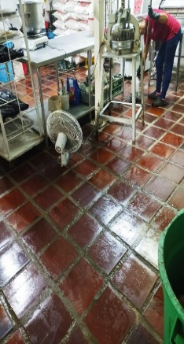 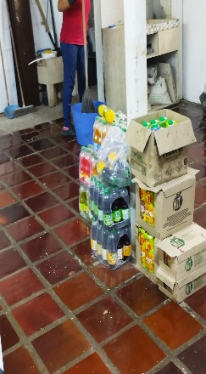 | LOCATIVO | Piso humedo. | Caidas, golpes y contusiones |  |  | Pisos antideslizantes. | Delimitacion de zonas en limpieza y colocacion de avisos. Capacitaciones en prevencion de accidentes. | Usar Calzado con suela antidesizante
4 | Prodiccion | Zona de horneado | Horneado de pan | Ingreso y retiro de carros de pan del horno | 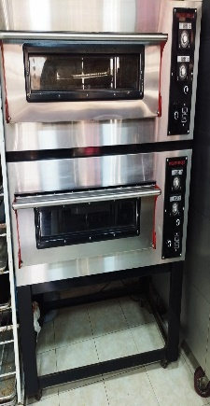 | FISICO | Exposicion a altas temperaturas | Sincope de calor. |  |  | Mantenimiento preventivo del horno. | Alternar a los trabajadores en la operación y supervision del horneado por medio de la programacion de las tareas. Capacitacion en uso de EPP e identificacion de peligrios. | Uso obligatorio de proteccion individual (guantes antitermicos para la manipulacion de horno, bandejas y otros elementos calientes)
5 | Operativo | Planta | Elaboracion de productos de panadeia y pasteleria | Elaboracion de diferentes presentaciones de pan | 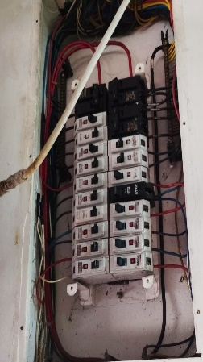 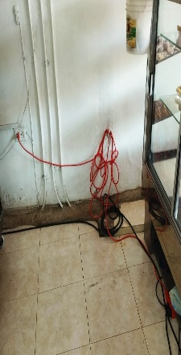 | CONDICIONES DE SEGURIDAD /ELECTRICO | Falencias en el aislamiento eléctrico de todos los cables activos. Interruptores de luz no se encuentran sujetos. Tomas eléctricas y conexiones eléctricas en mal estado. Posible contacto con enchufes y cables eléctricos de equipos y máquinas utilizadas. | Fibrilacion ventricular Quemaduras Tetanizacion Schok |  |  | Diseñar e implementar programa de mantenimiento correctivo y preventivo de las redes y tomas eléctricas. Todas las instalaciones, maquinas, aparatos y equipos eléctricos, deben ser construidos, instalados, protegidos, aislados y conservados de tal manera que se evite el riesgo de contacto accidental. Evitar pisos húmedos y otra humedad en la proximidad a las instalaciones eléctricas. | Cumplir con el RETIE (Reglamento Técnico para Instalaciones Eléctricas) Capacitar al personal en el riesgo. Los enchufes y los circuitos eléctricos deben estar totalmente aislados. Revisar su correcto funcionamiento periódicamente. | Usar guantes, casco, calzado de seguridad dieléctrico, etc. , para los trabajadores que esten expuestos a este riesgo.
Elaboró: Diana Milena Rodriguez Katherin Eliana Palacios |  |  |  |  |  | Revisò: |  |  | Aprobó:

